577dw
견 적 서

 |  | 귀하
전 화 :
주 소 :
담당자 :

아래와 같이 견적합니다.

견 적 합 계 : | ₩770,000
견 적 일 자 : | 2018-04-19 16:20:32
결 재 조 건 :

품 명 | 규 격 | 수 량 | 단 가 | 금 액 | 세 액 | 합 계 액
 |  |  |  | - | - | -
복합기 | HP 577DW | 1 | 700,000 | 700,000 | 70,000 | 770,000
 | A4 컬러 잉크젯 복합기 |  |  | - | - | -
 |  |  |  |  |  | -
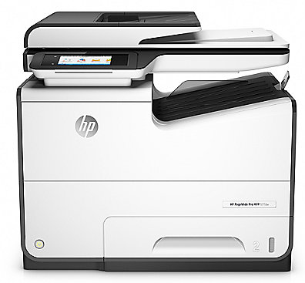
 | 인쇄속도 : 72ppm |  |  |  |  | -
 | 양면인쇄, 양면스캔, 양면복사, 팩스 |  |  |  |  | -
 | 4800 x1200dpi |  |  |  |  | -
 | 500매 용지함 |  |  |  |  | -
기본제공잉크 | 검정 3,500매 |  |  |  |  | -
 | 컬러 3,000매 |  |  |  |  | -
 |  |  |  |  |  | -
 |  |  |  |  |  | -
 |  |  |  |  |  | -
 | 검정잉크(10,000매):183,000원
 | 파랑잉크(7,000매):176,000원
 | 빨강잉크(7,000매):176,000원 |  |  | - | - | -
 | 노랑잉크(7,000매):176,000원 |  |  | - | - | -
 |  |  |  |  | - | -
 |  |  |  | - | - | -
 |  |  |  | - | - | -
 |  |  |  | - | - | -
 |  |  |  | - | - | -
 |  |  |  | - | - | -
 |  |  |  | - | - | -
 |  |  |  | - | - | -
 |  |  |  | - | - | -
 |  |  |  | - | - | -
* 결제계좌 : 신한 110-138-600484 씨넷 조규장 |  |  | 합 계 | 700,000 | 70,000 | 770,000
* 견적담당 : 유지현(033-264-3200)
* REMARK

3560
견 적 서

 |  | 귀하
전 화 :
주 소 :
담당자 :

아래와 같이 견적합니다.

견 적 합 계 : | ₩290,000
견 적 일 자 : | 2018-04-19 16:20:32
결 재 조 건 :

품 명 | 규 격 | 수 량 | 단 가 | 금 액 | 세 액 | 합 계 액
 |  |  |  | - | - | -
복합기 | 삼성 J3560 | 1 | 263,636 | 263,636 | 26,364 | 290,000
 | A4 컬러 잉크젯 복합기 |  |  | - | - | -
 |  |  |  |  |  | -
 | 인쇄속도 : 22ppm |  |  |  |  | -
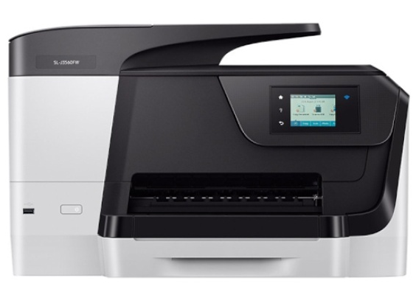
 | 4800 x1200dpi |  |  |  |  | -
 | 복사,스캔,팩스기능 |  |  |  |  | -
 | 자동양면인쇄 기능 |  |  |  |  | -
 | 용지함 250매 |  |  |  |  | -
기본제공잉크 | 검정 900장 |  |  |  |  | -
 | 컬러 640장 |  |  |  |  | -
 |  |  |  |  |  | -
 |  |  |  |  |  | -
 | 검정잉크(2,000매):55,000원
 | 파랑잉크(1,600매):39,000원
 | 빨강잉크(1,600매):39,000원 |  |  | - | - | -
 | 노랑잉크(1,600매):39,000원 |  |  | - | - | -
 |  |  |  |  | - | -
 |  |  |  | - | - | -
 |  |  |  | - | - | -
 |  |  |  | - | - | -
 |  |  |  | - | - | -
 |  |  |  | - | - | -
 |  |  |  | - | - | -
 |  |  |  | - | - | -
 |  |  |  | - | - | -
 |  |  |  | - | - | -
* 결제계좌 : 신한 110-138-600484 씨넷 조규장 |  |  | 합 계 | 263,636 | 26,364 | 290,000
* 견적담당 : 유지현(033-264-3200)
* REMARK

m477
견 적 서

 |  | 귀하
전 화 :
주 소 :
담당자 :

아래와 같이 견적합니다.

견 적 합 계 : | ₩660,000
견 적 일 자 : | 2018-04-19 16:20:32
결 재 조 건 :

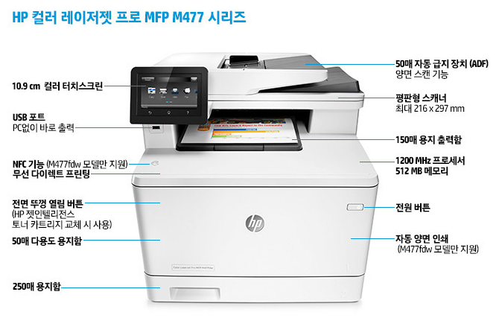
품 명 | 규 격 | 수 량 | 단 가 | 금 액 | 세 액 | 합 계 액
 |  |  |  | - | - | -
복합기 | HP MFP M477FDW | 1 | 600,000 | 600,000 | 60,000 | 660,000
 | A4 컬러 레이저 복합기 |  |  | - | - | -
 |  |  |  |  |  | -
 | 인쇄속도 : 27ppm |  |  |  |  | -
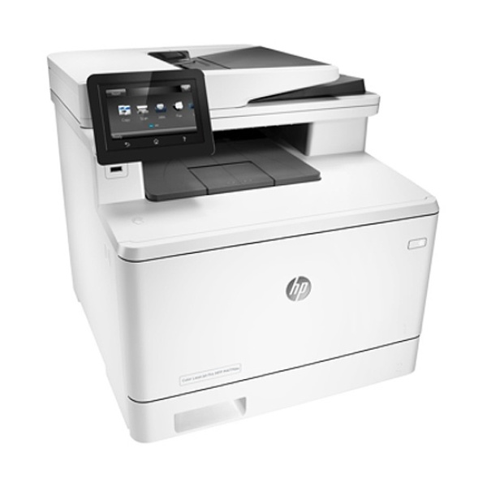
 | 양면인쇄, 양면스캔, 양면복사, 팩스 |  |  |  |  | -
 | HP Image RET 3600 (600dpi) |  |  |  |  | -
 | 200매 용지함 |  |  |  |  | -
기본제공토너 | 검정 2,300매 |  |  |  |  | -
 | 컬러 1,200매 |  |  |  |  | -
 |  |  |  |  |  | -
 |  |  |  |  |  | -
 |  |  |  |  |  | -
 | 검정토너(2,300매):112,000원
 | 파랑토너(2,300매):144,000원
 | 빨강토너(2,300매):144,000원 |  |  | - | - | -
 | 노랑토너(2,300매):144,000원 |  |  | - | - | -
 |  |  |  |  | - | -
 | 검정토너(6,500매):186,000원 |  |  | - | - | -
 | 파랑토너(5,000매):251,000원 |  |  | - | - | -
 | 빨강토너(5,000매):251,000원 |  |  | - | - | -
 | 노랑토너(5,000매):251,000원 |  |  | - | - | -
 |  |  |  | - | - | -
 |  |  |  | - | - | -
 |  |  |  | - | - | -
 |  |  |  | - | - | -
 |  |  |  | - | - | -
* 결제계좌 : 신한 110-138-600484 씨넷 조규장 |  |  | 합 계 | 600,000 | 60,000 | 660,000
* 견적담당 : 유지현(033-264-3200)
* REMARK

